DG M-B
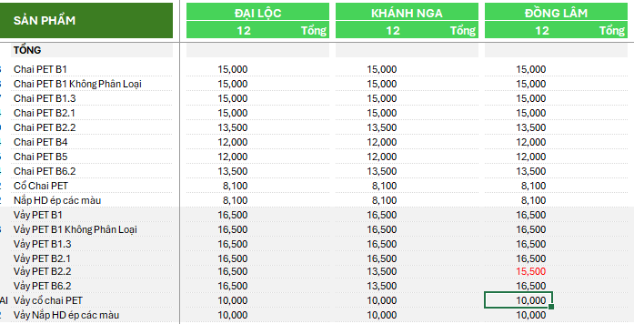
Nhóm | ĐƠN GIÁ MUA VÀO - BÁN RA |  | GAP (Lợi nhuận gộp)
 | 2026P-O2 | 26/02/2026 DTR | 2026P-O2 | 26/02/2026 DTR
Giá mua PET B0 (Tròn, ép kiện) | 10,000 | 10,000 | #REF! | #REF!
Giá mua PET Tuyển xô | 12,700 | 12,700 | #REF! | #REF!
Giá bán chai PET
Nhóm 1 - Chai B1.1 | 15,500 | 15,000 | 5,500 | 5,000
Nhóm 2 - Chai B4; B5 | 13,000 | 12,000 | 3,000 | 2,000
Nhóm 3 - Chai B2.2; B6.2 | 14,000 | 13,500 | 4,000 | 3,500
Nhóm 4 - Cổ chai, nắp HD | 8,500 | 8,100 | (1,500) | (1,900)
Giá bán vảy PET
Nhóm 1 - Vảy B1.1 | 18,000 | 16,500 | 8,000 | 6,500
Nhóm 2 - Vảy B4; B5
Nhóm 3 - Vảy B2.2 | 16,000 | 15,500 | 6,000 | 5,500
Nhóm 4 - Vảy B6.2 | 16,000 | 16,500 | 6,000 | 6,500
Nhóm 5 - Cổ chai, nắp HD | 11,000 | 10,000 | 1,000 | -

